상품제안서
캘러웨이 크롬소프트 트리플트랙 6구 볼마커 2p세트(3pc) | 상품코드: F12564

 |  |  |  |  |  |  | 02-412-0044 | www.easy1.co.kr
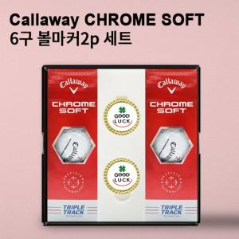

【상세/제작정보】 | *볼마커인쇄는 별도 문의 바랍니다.

【인쇄/포장옵션】 | 전사인쇄 / 포장지포장

【공급단가】 | 수량 | 50~ | 100~ | 300~ | 500~ | 1,000~
*VAT별도 | 단가 | 48,100원 | 47,360원 | 46,250원 | 44,400원 | 42,550원

【상품 URL】 | https://dev.easy1.co.kr:443/src/goods_detail.php?gdno=12564

